Nb. Articles
Nombre de Ventes annuelles ($) | Étiquettes de colonnes
Étiquettes de lignes | A | B | C | Total général
1 | 39 | 67 | 157 | 263
2 | 7 | 17 | 49 | 73
3 | 20 | 43 | 102 | 165
4 | 21 | 34 | 126 | 181
5 | 7 | 22 | 70 | 99
6 | 11 | 15 | 79 | 105
7 | 14 | 26 | 89 | 129
8 | 39 | 51 | 219 | 309
9 | 38 | 41 | 149 | 228
Total général | 196 | 316 | 1040 | 1552
 | 12.6% | 20.4% | 67.0%
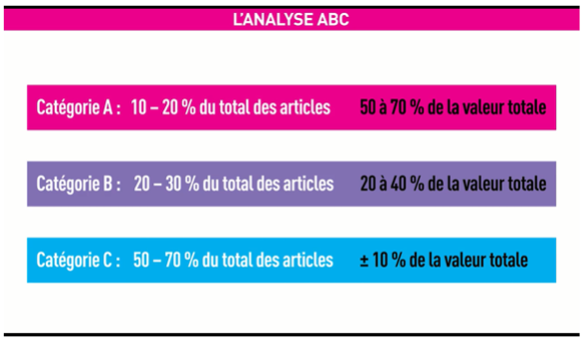

Note : La correction se sera en fonction de la logique utilisée pour la classification ABC.
En d’autres mots, il existe plusieurs autres solutions acceptées.

